상품제안서
쿠비녹스 라이스쿡 멀티3호 (6종18P) | 상품코드: S25343

 |  |  |  |  |  |  | 02-713-8555 | www.synergygift.co.kr
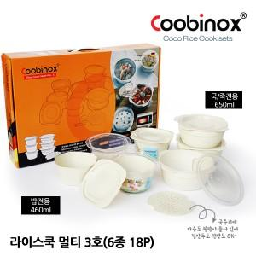

【상세/제작정보】 | 1. BPA FREE의 라이스쿡 멀티는 밥과 국 등 각종 음식을 냉동 및 냉장 보관했다가 전자레인지에 돌려서 갓 만든 것처럼 따끈하게 드실 수 있는 용기입니다.<div>2. 2중 구조로 설계되어 가열시 겹친용기의 공간에 증기가 발생하면서 대류작용으로 냉동밥을 갓지은 밥처럼 드실 수 있습니다.</div><div>3. 열을 받는 면적이 넓어 열 전도율이 우수하여 밥 전체를 골고루 데워줍니다.</div>4. 채반이 있어서 소량의 냉동식품을 조리할 수 있는 찜기로 활용할 수 있습니다.​

【인쇄/포장옵션】 | 스티커 / 포장불가능

【공급단가】 | 수량 | 100~ | 300~ | 500~ | 1,000~ | 3,000~
*VAT별도 | 단가 | 6,150원 | 5,940원 | 5,740원 | 5,530원 | 5,330원

【상품 URL】 | https://www.synergygift.co.kr:443/src/goods_detail.php?gdno=25343

